配偶者控除算出表
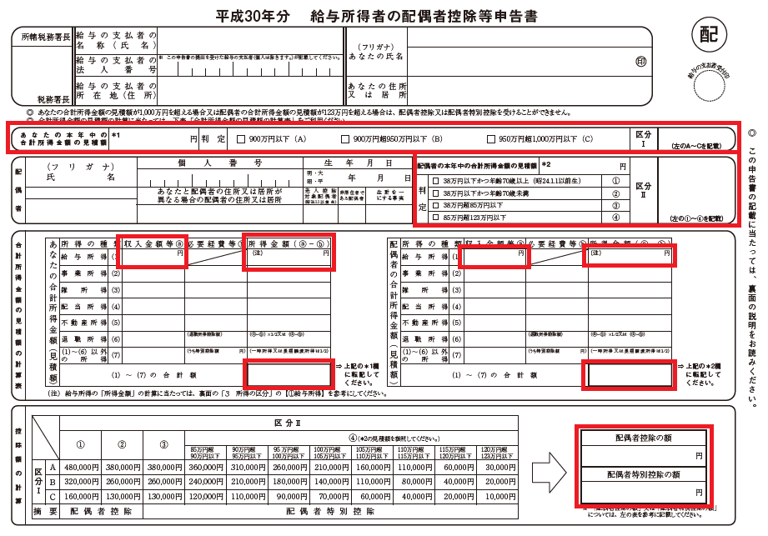
年末調整 配偶者控除・配偶者特別控除額 算出表【給与所得者用】

１．入力項目

 | あなたの年間給与収入（見積額） |  | 円
 | 配偶者の年間給与収入（見積額） |  | 円
 | 配偶者の年齢（翌年１月１日現在の年齢） | 69歳以下

２．配偶者控除・配偶者特別控除の額

 | あなたの年間給与所得額 | #VALUE! | 円
 | 区分Ⅰ | #VALUE! | #VALUE!
 | 配偶者の年間給与所得額 | #VALUE! | 円
 | 区分Ⅱ | #VALUE! | #VALUE!

 | 配偶者控除の額 | #VALUE! | 円
 | 配偶者特別控除の額 | #VALUE! | 円

３．給与所得者の配偶者控除等申告書における記載箇所

